MAP1_SETTORIXCOM
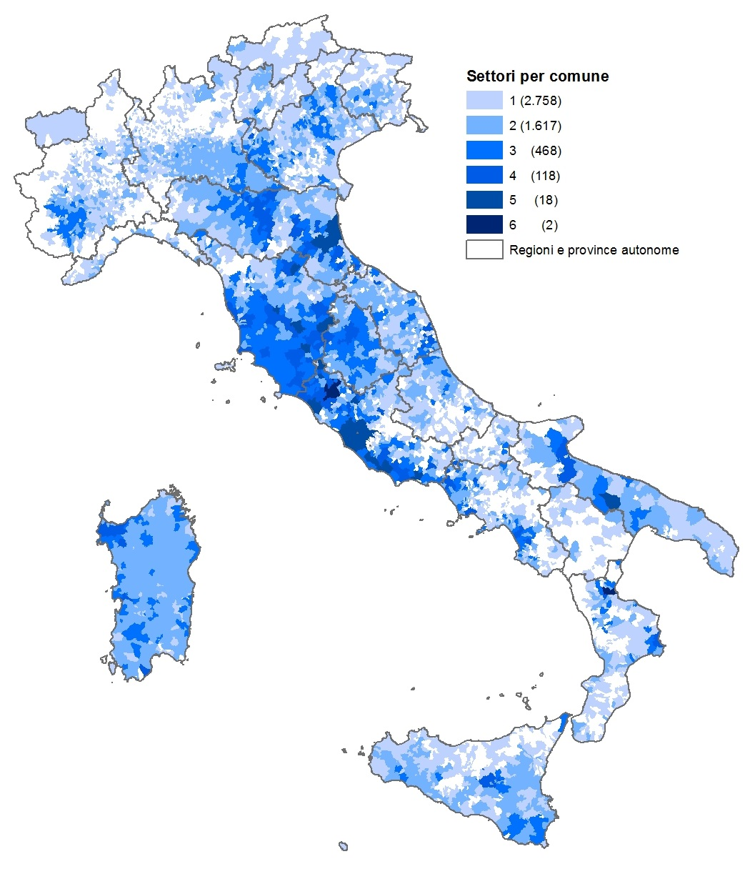

MAP2-CLUSTER SPECIALIZ
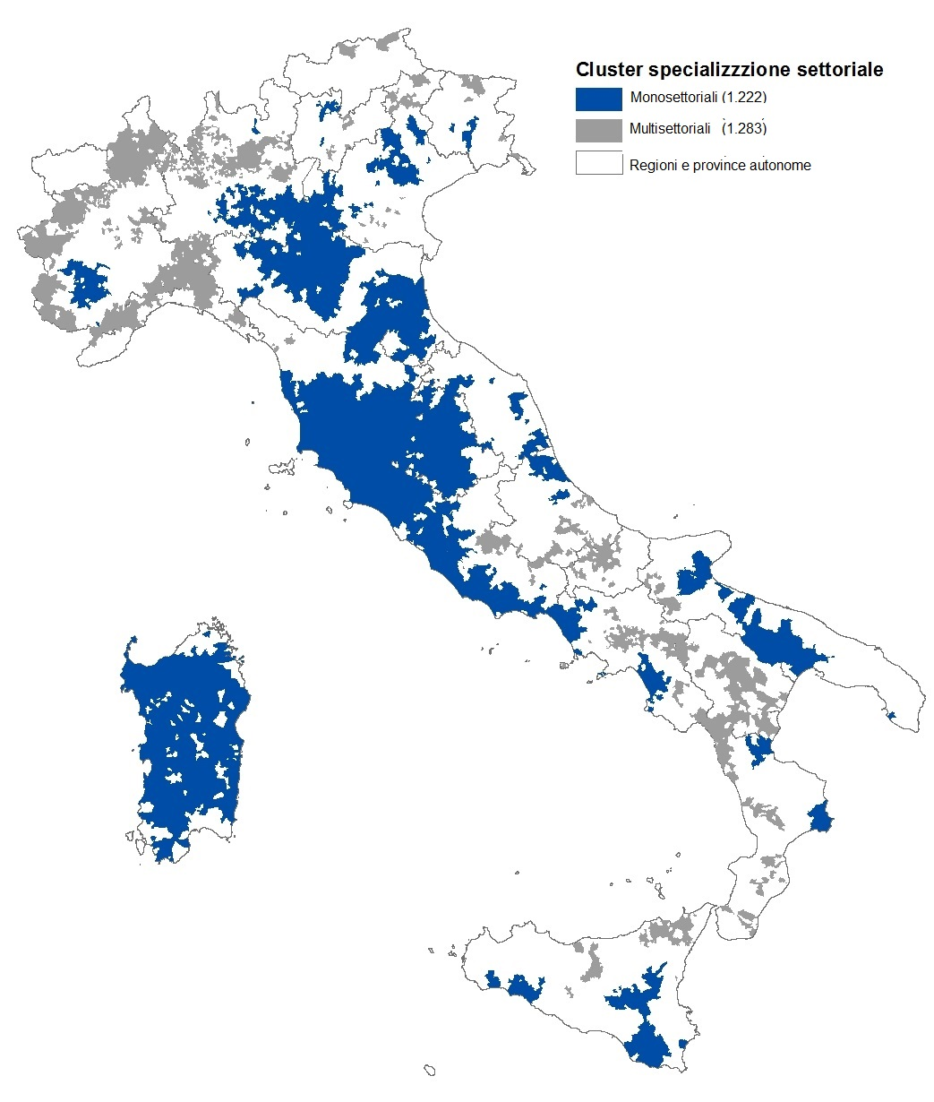

MAP3-OPERATORI PER COMUNE
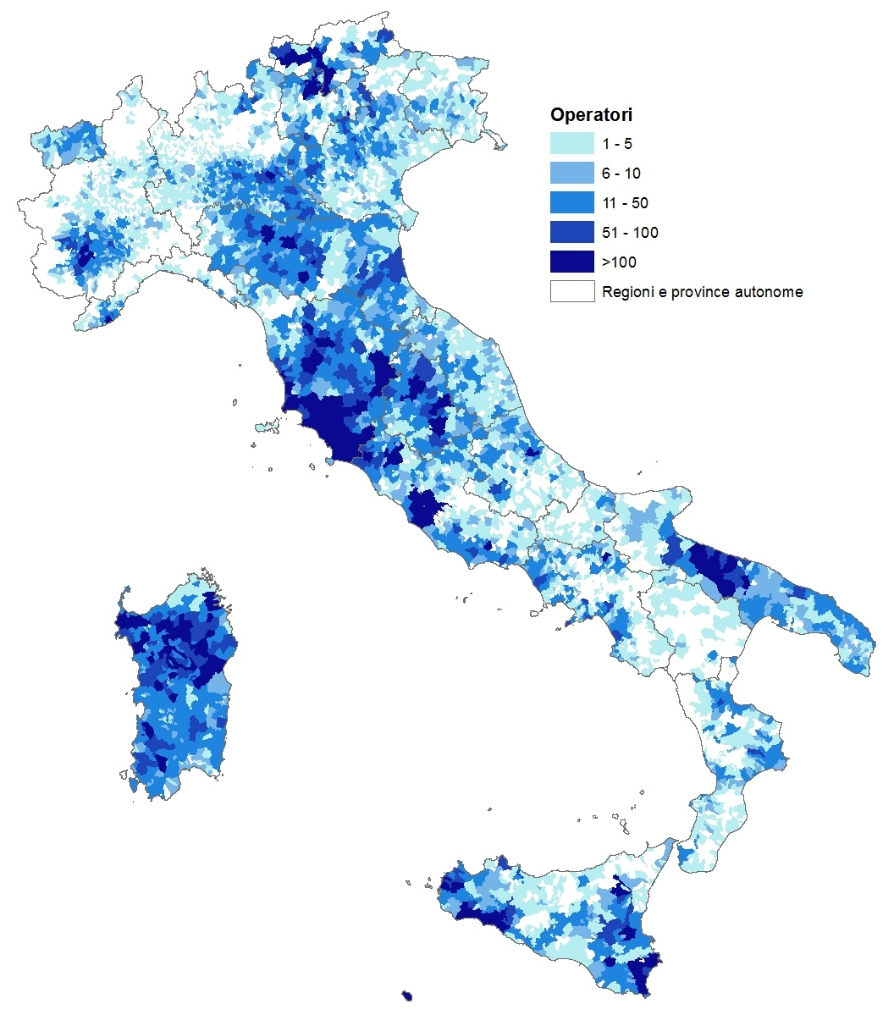

MAP-5SAUQ
